Схема

Vin код: | База 1С УТ: |  | Отбор план работ по: |  |  | Организация: |  | Бренд: | Модель: | Год выпуска: | Системы:

XWEGT411BKXXXXXXXXX | Торговля KIA Honda |  |  | Бренд |  | ООО "Авто Профи" |  | Kia | KIA OPTIMA | 2018 | Систем задействовано: 1 из 6

Сумма которую принес клиент: |  | Дата последнего заезда: |  |  | Последний пробег: |  | Кол-во гарантийных ЗН:

5,371 руб. |  | 2022-05-31 |  |  | 48,368 |  | 0

Электрооборудование.:
Механизмы управления:

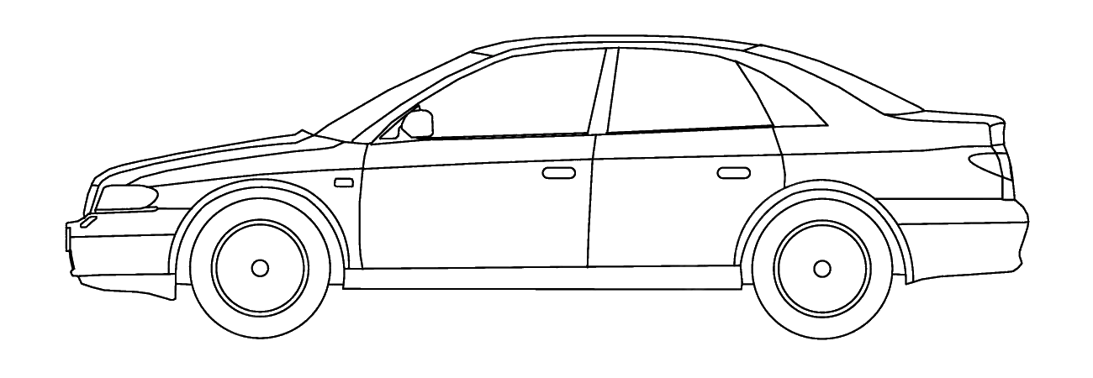

Двигатель: Сумма работ: 1 350 руб. Кол-во видов работ: 1 из 8 Кол-во н/ч: 0,5
Кузов:

Ходовая часть:
Трансмиссия:

